Sheet1
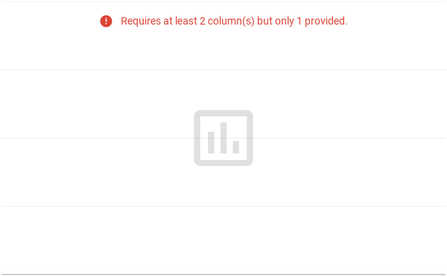
No | KEGIATAN | Maret |  |  |  | April |  |  |  | Mei |  |  |  | Juni |  |  |  | Juli
 |  | 1 | 2 | 3 | 4 | 1 | 2 | 3 | 4 | 1 | 2 | 3 | 4 | 1 | 2 | 3 | 4 | 1 | 2 | 3 | 4
1. | Tahap Persiapan
 | Penelitian
 | a. Penyusunan dan
 | Pengajuan Judul
 | b. Pengajuan Proposal
2. | Tahap Pelaksanaan
 | a. Pembuatan Sistem
 | b. Pengujian Sistem
3. | Tahap Penyusunan
 | Laporan

